界面&功能
武魂系统 |  |  |  | 功能规则

 | 功能入口

 | 1.主界面点击屏幕右下侧功能栏
 | 2.图标位于界面右下侧展开图标清单中
 | 3.参考图标

 | 武魂界面【当前为示例】

 | 武魂界面1-界面示意
 |  |  |  |  | 武魂功能规则
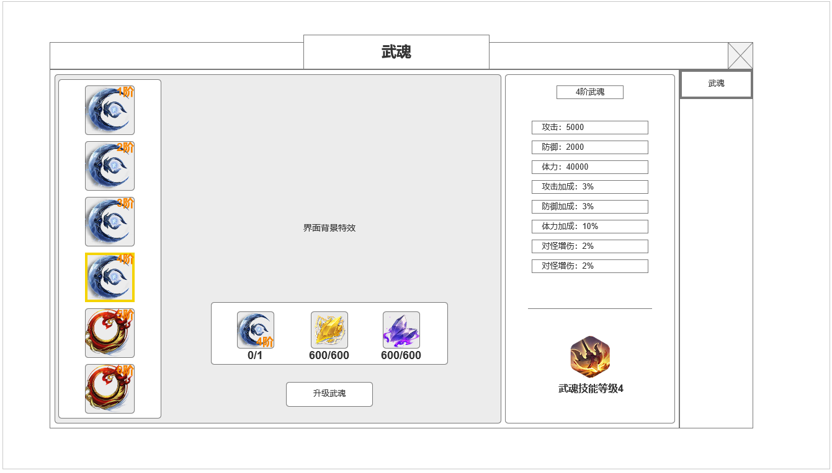

 |  | 界面信息说明 |  |  | 1.武魂基本规则
 |  | 1.所有等阶武魂列表 |  |  | ▶ | 武魂是一件道具，可收入背包，无法回收无法丢弃
 |  | ▶ | 按武魂阶数从上往下排列 |  | ▶ | 角色装备栏有武魂装备栏，可操作穿戴及卸下
 |  | ▶ | 可上下滑动 |  | ▶ | 武魂界面主要进行武魂升阶合成，需检测背包及角色身上武魂装备

1
3
 |  |  |  |  | 2.武魂升阶规则
 |  | 2.当前武魂装备升级所需材料 |  |  | ▶ | 需求上一阶武魂装备，检测背包或武魂装备栏。
 |  | ▶ | 上一级武魂道具 |  | ▶ | 升级后自动快捷装备
 |  | ▶ | 当前等级技能描述 |  | 红点规则： | 有低阶武魂，且升级至下一阶武魂的相关材料，武魂列表对应图标显示红点

4
 |  |  |  |  | 3.武魂属性及附带技能
 |  | 3.武魂界面背景特效 |  |  | ▶ | 武魂装备属性，显示在当前界面，与武魂装备TIPS匹配
 |  | ▶ | 需求界面展示武魂特效 |  | ▶ | 武魂装备附带1个被动技能，随武魂阶数升级提高技能等级。
 |  | ▶ | 对应相应模型环绕特效 |  | 红点规则： | 有低阶武魂，且升级至下一阶武魂的相关材料，武魂列表对应图标显示红点

 |  | 4.当前武魂属性及附带被动技能
 |  | ▶ | 当前武魂属性，最多8条
 |  | ▶ | 武魂技能图标及等级

2

 | 参考界面

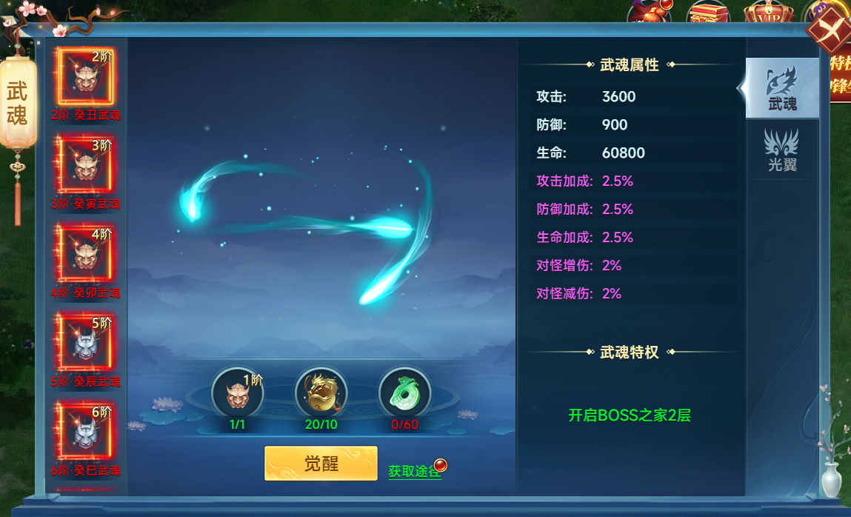

 | 武魂TIPS
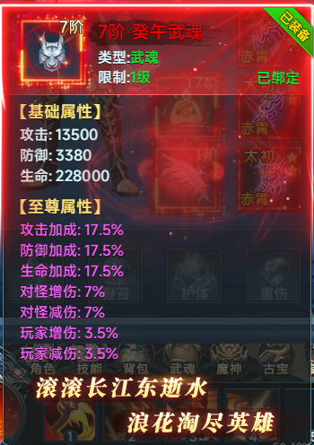

 | 参考界面

功能美需
UI需求

 | 序号 | 类型 | 对应界面 | 内容 | 功能需求 | 策划建议 | 参考图
 | 1 | UI | 武魂界面
 | 2 | UI
 | 3 | UI
 | 4 | UI
 | 5 | UI
 | 6 | UI
 | 7 | UI
 | 8 | UI
 | 9 | UI
 | 10 | UI
 | 11 | UI
 | 12 | UI
 | 13 | UI
 | 14 | UI
 | 15 | UI
 | 16 | UI
 | 17 | UI
 | 18 | UI
 | 19 | UI

背景图需求

 | 序号 | 类型 | 对应界面 | 内容 | 功能需求 | 策划建议 | 参考图
 | 1
 | 2
 | 3
 | 4
 | 5
 | 6
 | 7
 | 8
 | 9
 | 10
 | 11
 | 12

道具图标需求

 | 1 | ICON | 10个武魂图标，逐阶提高品质设计

动效需求

 | 序号 | 类型 | 内容 | 描述 | 功能需求 | 策划建议 | 参考图
 | 1 | 动画特效 | 武魂界面展示特效 | 武魂界面作为界面展示的界面特效 |  |  | 

其他 （ICON，模型，表情等）

 | 序号 | 类型 | 对应界面 | 内容 | 功能需求 | 策划建议 | 参考图
 | 1 | 动画特效 | 武魂模型技能特效 | 环绕角色模型的武魂技能特效，总计10阶 |  |  | 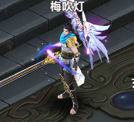

参考界面
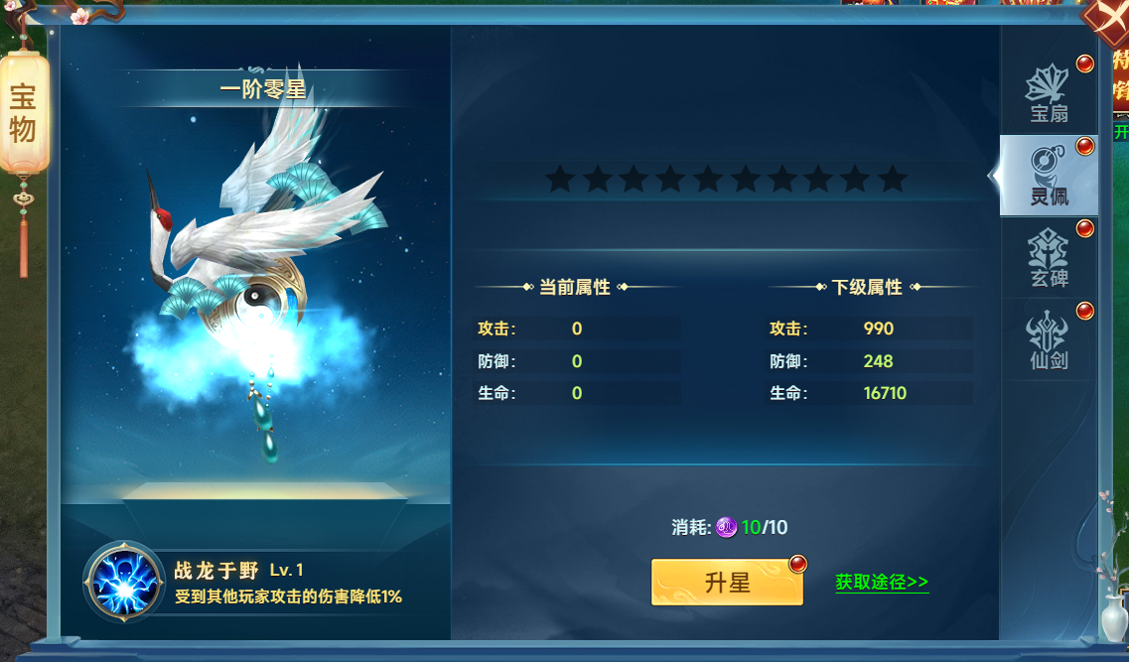
参考图

 | 参考游戏—山河图志

